Tabelle1
Calculator SHADE Ausfall

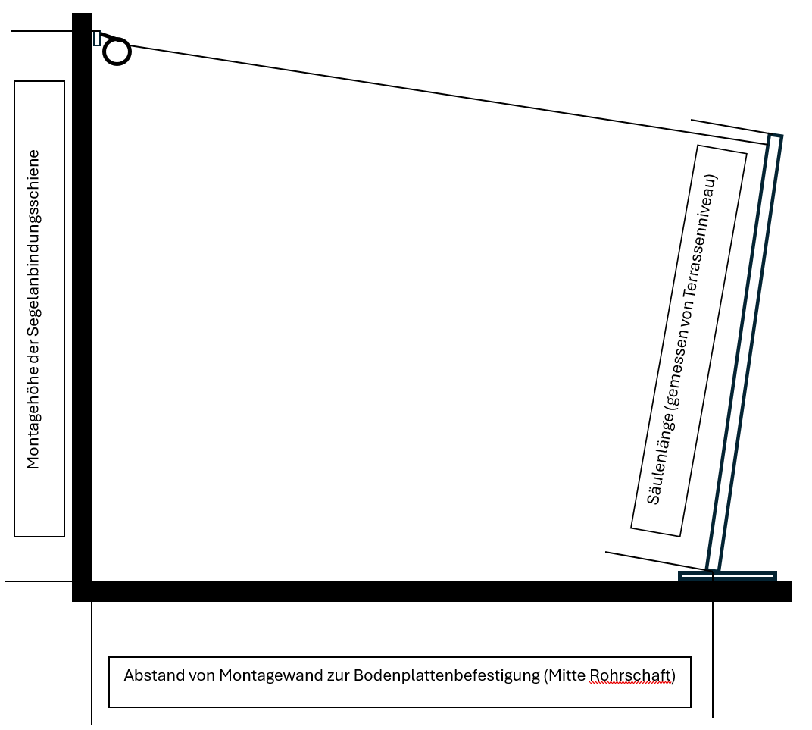
 | Berechnung des Ausfalles einer SHADE Anlage

 | EINGABEBLOCK
 | Montagehöhe der Segelanbindungsschiene | 300 | [cm]
 | Säulenlänge (gemessen von Terassenniveau) | 245 | [cm]
 | Säulenwinkel | 5 | [Grad]
 | Abstand von Montagewand zur Bodenplatte | 280 | [cm]

 | AUSGABEBLOCK
 | Errechnete Direktlinie (Wandmontage zur Säulenspitze) | 306.50 | [cm]
 | Neigung der Direktlinie zur horizontalen | 10.76 | [Grad]

 | Tuchausfall für Standardsäulen | 291 | [cm]
 | Tuchausfall für HöV-Säulen | 276 | [cm]

 | DIESER CALCULATOR IST NICHT FÜR GEKRÖPFTE SÄULEN AUSGELEGT

 | Ermittlung der Distanz von Wand zu Mitte Rohrschaft bei geg. Ausfall

 | EINGABEBLOCK
 | Anlagenausfall | 300 | [cm]
 | Montagehöhe der Segelanbindungsschiene | 250 | [cm]
 | Säulenlänge (gemessen von Terassenniveau) | 230 | [cm]
 | Säulenwinkel | 5 | [Grad]
 | AUSGABEBLOCK
 | Abstand von Wand zu Mitte Rohrschaft bei HöV-Säulen | 309 | [cm]
 | Abstand von Wand zu Mitte Rohrschaft bei Standardsäulen | 294 | [cm]

 |  |  |  | SHADESIGN GmbH
 |  |  |  | Bruckmühler Straße 29
 |  |  |  | 83059 Bruckmühl
 |  |  |  | info@shadesign.com
 |  |  |  | +49 8061 98945-0

